Tabelle1
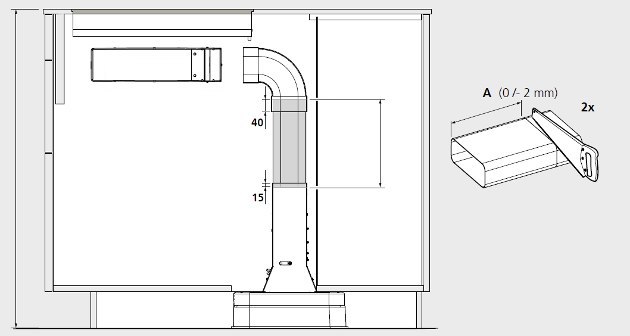
i
* Es sind nur die Felder freigeschaltet, welche ausgefüllt werden müssen
* Die 3 Bereiche links sind für Ausdruck auf 3x A4 schon eingestellt
Gerätemasse / Dimensions de l'appareil |  |  | Bitte erfassen Sie folgende Werte: |  |  | Bitte erfassen Sie folgende Werte:

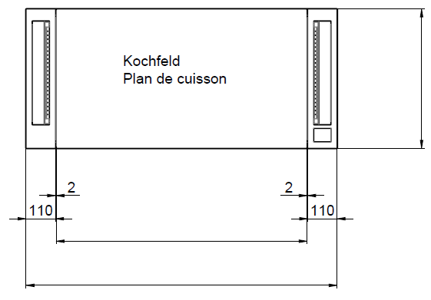
 |  |  | Veuillez saisir les valeurs suivantes: |  |  | Veuillez saisir les valeurs suivantes:

1
A
B
 |  |  | B |  |  | X
 |  |  | X
 |  |  | Y
 |  |  | Z
i
* Seuls les champs à compléter sont actifs
* Les trois zones de gauche, sont ajustées pour une impression sur 3 pages A4
1= | 520 |  | B= | 900 | mm | X= | 800 | mm
2
2= | 800 |  | A= | 294 | mm | Y= | 68 | mm
3
3= | 1024 |  |  |  |  | L= | 819 | mm


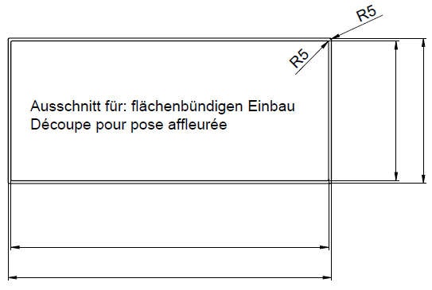
X
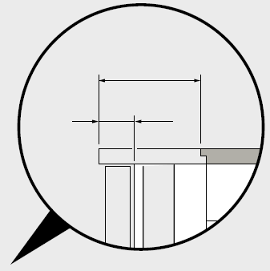
Möbel-Vorderkante
Front du meuble
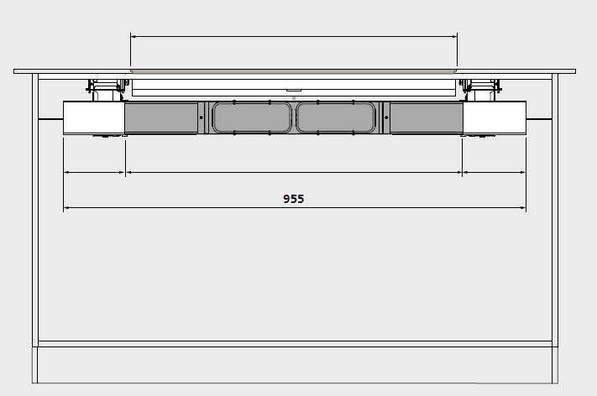
Ausschnitt / Découpe
Y
X
4
5
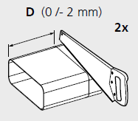
4= | 504 |  | X= | 25 | mm
5= | 524 | +1/0 | Y= | 60 | mm
6= | 1008 |  | Z= | 600 | mm
Y
Y
L
 |  |  | OK
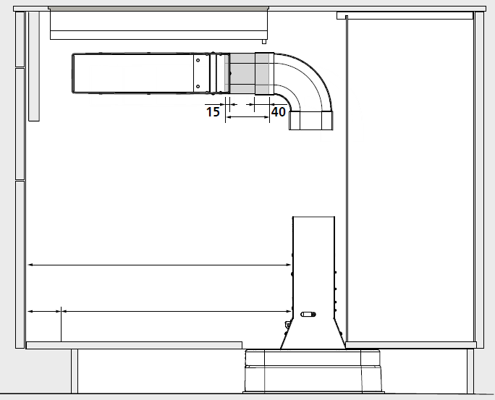
7= | 1028 | +1/0 | D= | 104 | mm
6

7
Bitte berücksichtigen falls Boden gegenüber Möbel-Vorderkante
zurück versetzt ist
Tenir compte d'une éventuel décalage entre le plancher et le front du meuble

D

Z

